상품제안서
송월 응원메세지 3p세트 | 상품코드: F28120

 |  |  |  |  |  |  | 02-412-0044 | www.easy1.co.kr
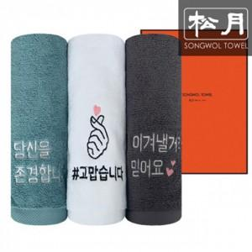

【상세/제작정보】 | 기본수량 미만 인쇄시 비용 추가. 실크인쇄,자수인쇄 20자이상/로고 별도문의

【인쇄/포장옵션】 | 실크, 자수 / 포장지포장

【공급단가】 | 수량 | 50~ | 100~ | 500~ | 1,000~ | 2,000~
*VAT별도 | 단가 | 12,150원 | 11,950원 | 11,640원 | 11,440원 | 11,140원

【상품 URL】 | https://dev.easy1.co.kr:443/src/goods_detail.php?gdno=28120

